roz przykład1
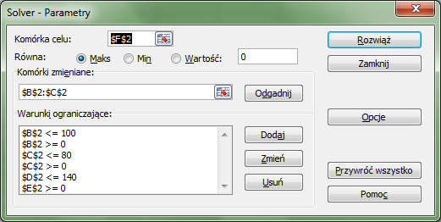
x | y | suma | roznica | f.celu
60 | 80 | 140 | 40 | 290

roz ćwiczenia1
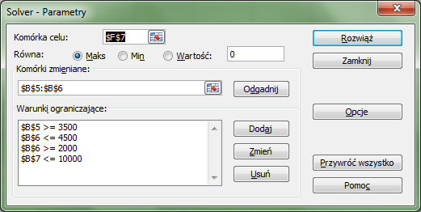
 |  | za sztukę
 | ilość | cena | koszt | zysk | zysk ogółem
Produkt1 (p1) | 5500 | 5.25 zł | 1.55 zł | 3.70 zł | 20,350.00 zł
Produkt2 (p2) | 4500 | 6.50 zł | 2.20 zł | 4.30 zł | 19,350.00 zł
razem | 10000 |  |  |  | 39,700.00 zł

roz ćwiczenie 2-zakupy b)
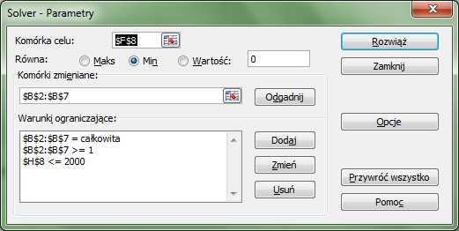
artykuł | ilość | max ilość bez upustu | cena jed. bez upustu | cena jed. z upustem | cena aktualna | zysk | wartość zakupów
ołówki | 501 | 500 | 0.8 | 0.5 | 0.5 | 150.3 | 250.5
markery | 49 | 20 | 5 | 2.5 | 2.5 | 122.5 | 122.5
ryza papieru | 19 | 10 | 15 | 12 | 12 | 57 | 228
długopisy | 101 | 100 | 4 | 3 | 3 | 101 | 303
toner | 7 | 2 | 200 | 150 | 150 | 350 | 1050
koperty | 100 | 1000 | 0.2 | 0.1 | 0.2 | 0 | 20
 |  | 1632 |  |  | 168.2 |  | 1974

Musisz zrobić zakupy w hurtowni papierniczej na zaopatrzenie szkoły.
Posiadasz ulotkę, w której przy określonej ilości zakupów pewnych
towarów otrzymujesz upusty w cenie (na całą zakupioną ilość danego artukułu)
b) Jak zmienić ilość planowanych zakupów, aby wartość zakupów nie przekraczała 2000 zł,
 |  | a zysk z upustu był możliwie największy, przy czym musimy dokonać zakupu przynajmniej 1 sztuki każdego rodzaju.

rozw-plecak
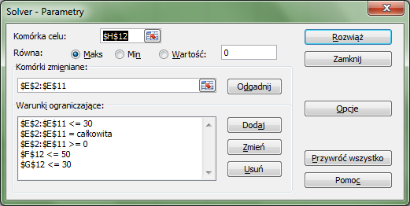
produkty | waga jednostkowa | warosc jednostkowa | objetosc jednostkowa | ilosc | waga całkowita | objetosc całkowita | wartosc calkowita
p1 | 0.5 | 19 | 0.5 | 26 | 13 | 13 | 494
p2 | 1.3 | 47 | 0.4 | 0 | 0 | 0 | 0
p3 | 3 | 110 | 1 | 0 | 0 | 0 | 0
p4 | 0.45 | 17 | 0.2 | 0 | 0 | 0 | 0
p5 | 2.1 | 79 | 0.25 | 0 | 0 | 0 | 0
p6 | 1.8 | 68 | 0.75 | 20 | 36 | 15 | 1360
p7 | 4 | 150 | 1.1 | 0 | 0 | 0 | 0
p8 | 2.2 | 80 | 2.1 | 0 | 0 | 0 | 0
p9 | 2 | 75 | 2.5 | 0 | 0 | 0 | 0
p10 | 0.3 | 12 | 2 | 1 | 0.3 | 2 | 12
 |  |  |  |  | 49.3 | 30 | 1866

Mamy 10 produktów, w kolumnie B podana jest waga jednostkowa każdego produktu,
w kolumnie C wartośc energetyczna każdego produktu,
w kolumnie D objetość każdej paczki produktu.
Mamy do zapakowania plecak o pojemności 30 litrów, waga całkowita plecaka nie powinna przekraczać 50 kg.
Ile i jakie produkty należy zabrać, aby wartość energetyczna załadowanego plecaka była maksymalna.
Zakładamy, że każdy produkt jest plastyczny, czyli w zapakowanym do pełna plecaku, nie powinno być wolnych przestrzeni.

PD-stopy-metoda graficzna
x | y1 | y2 | y3 |  | s1 | s2 | stop pom | ilość
0 | 75.423728814 | 10 | 150 | miedź | 90% | 59% | 89% | 50
1 | 73.898305085 | 9.95 | 142 | cyna | 2% | 40% | 8%
2 | 72.372881356 | 9.9 | 134 | ołów | 8% | 1% | 3%
3 | 70.847457627 | 9.85 | 126
4 | 69.322033898 | 9.8 | 118
5 | 67.796610169 | 9.75 | 110
rozwiązanie w przybliżeniu x= 44 y= 7,8
6 | 66.271186441 | 9.7 | 102
7 | 64.745762712 | 9.65 | 94
8 | 63.220338983 | 9.6 | 86
9 | 61.694915254 | 9.55 | 78
10 | 60.169491525 | 9.5 | 70
11 | 58.644067797 | 9.45 | 62
12 | 57.118644068 | 9.4 | 54
13 | 55.593220339 | 9.35 | 46
14 | 54.06779661 | 9.3 | 38
15 | 52.542372881 | 9.25 | 30
16 | 51.016949153 | 9.2 | 22
17 | 49.491525424 | 9.15 | 14
18 | 47.966101695 | 9.1 | 6
19 | 46.440677966 | 9.05 | -2
20 | 44.915254237 | 9 | -10
21 | 43.389830508 | 8.95 | -18
22 | 41.86440678 | 8.9 | -26
23 | 40.338983051 | 8.85 | -34
24 | 38.813559322 | 8.8 | -42
25 | 37.288135593 | 8.75 | -50
26 | 35.762711864 | 8.7 | -58
27 | 34.237288136 | 8.65 | -66
28 | 32.711864407 | 8.6 | -74
29 | 31.186440678 | 8.55 | -82
30 | 29.661016949 | 8.5 | -90
31 | 28.13559322 | 8.45 | -98
32 | 26.610169492 | 8.4 | -106
33 | 25.084745763 | 8.35 | -114
34 | 23.559322034 | 8.3 | -122
35 | 22.033898305 | 8.25 | -130
36 | 20.508474576 | 8.2 | -138
37 | 18.983050847 | 8.15 | -146
38 | 17.457627119 | 8.1 | -154
39 | 15.93220339 | 8.05 | -162
40 | 14.406779661 | 8 | -170
41 | 12.881355932 | 7.95 | -178
42 | 11.355932203 | 7.9 | -186
43 | 9.8305084746 | 7.85 | -194
44 | 8.3050847458 | 7.8 | -202
45 | 6.7796610169 | 7.75 | -210
46 | 5.2542372881 | 7.7 | -218
47 | 3.7288135593 | 7.65 | -226
48 | 2.2033898305 | 7.6 | -234
49 | 0.67796610169 | 7.55 | -242
50 | -0.84745762712 | 7.5 | -250
51 | -2.3728813559 | 7.45 | -258
52 | -3.8983050847 | 7.4 | -266
53 | -5.4237288136 | 7.35 | -274
54 | -6.9491525424 | 7.3 | -282
55 | -8.4745762712 | 7.25 | -290
56 | -10 | 7.2 | -298
57 | -11.525423729 | 7.15 | -306
58 | -13.050847458 | 7.1 | -314
59 | -14.576271186 | 7.05 | -322
60 | -16.101694915 | 7 | -330
61 | -17.627118644 | 6.95 | -338

PD-stopy-solver
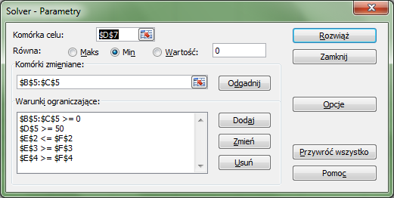
 | S1 | S2 | stop pomnikowy | ilość skladników w s1+s2 | ilość składników w stopie pomnikowym
miedź | 90% | 59% | 89% | 42.55 | 44.49999911
cyna | 2% | 40% | 8% | 4.00 | 3.99999992
ołów | 8% | 1% | 3% | 3.45 | 1.49999997
ilość | 42.11 | 7.89 | 50.00
koszt jednost. | 2.5 | 4
koszt całkowity | 105.26 | 31.58 | 136.84

